المؤشرات الكلية

سوق العراق للاوراق المالية
جلسة الخميس 2025/12/4 |  |  |  | تقرير أسعار الأسهم المتداولة واخبار الشركات
الجلسة (218)
الاسهم المتداولة المدرجة و OTC |  |  | 349,384,352 |  |  | قيمة الأسهم المتداولة المدرجة و OTC |  | 620,076,058 |  |  | صفقات الشركات المدرجة وOTC | 745
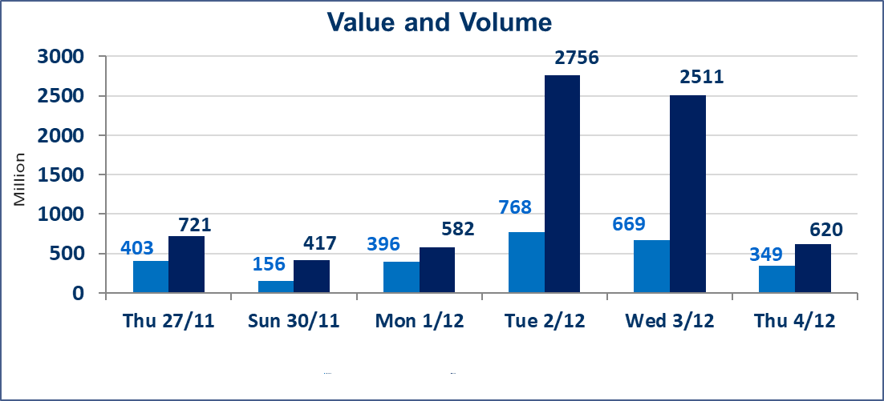
المؤشر60 ISX اليوم | 948.68 |  | نقطة |  |  | المؤشر15 ISX اليوم | 1185.42 | نقطة
المؤشر 60 ISX السابق | 956.55 |  | نقطة |  |  | المؤشر 15 ISX السابق | 1189.23 | نقطة
نسبة التغير | -0.82 |  | % |  |  | نسبة التغير | -0.32 | %
عدد النقاط | -7.87 |  | نقطة |  |  | عدد النقاط | -3.81 | نقطة

الشركات المدرجة | 104 | OTC | 15 | 119 |  | الشركات غير المتداولة المدرجة | 42 | OTC | 11 | 53
الشركات المتداولة | 49 | OTC | 1 | 50 |  | الشركات المرتفعة |  |  | 14
شركات الهيئة العامة |  |  |  | 3 |  | الشركات المنخفضة |  |  | 19
الموقوفة بقرار من هيأة الأوراق المالية |  |  |  | 10

 |  |  |  |  |  | 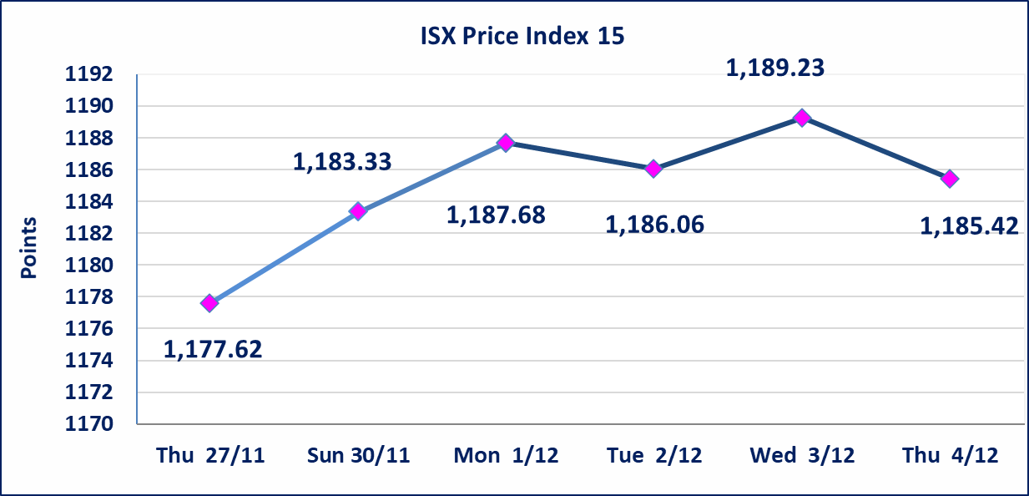
إستبعاد سعر | إستبعاد سعر إغلاق آخر عقد في جلسة اليوم على أسهم شركة بغداد للمشروبات الغازية البالغ (5.280) دينار ليكون (5.290) دينار سعر الاغلاق الحالي .
المدينة السياحية لسد الموصل(HTVM) | أرسل سوق العراق للاوراق المالية كتاب إلى شركة المدينة السياحية في سد الموصل للافصاح عن اهم الاحداث الجوهرية التي أدت إلى انخفاض سعر السهم لجلستين بكامل حدود نسبة التغير لجسلتي 12/3 و 2025/12/4.
ايلاف للتامين (NELF) | تم البدء بعمليات ايداع شهادات اسهم المساهمين لشركة ايلاف للتامين إعتباراً من جلسة الاربعاء 2025/12/3 وسيتم اطلاق التداول إعتباراً من جلسة الاربعاء 2025/12/24 بعد ايداع 5% من رأس المال او بعد مرور (21) يوم من تاريخ بدء الايداع في منصة الشركات غير المدرجة ISX-OTC.
مدينة العاب الكرخ السياحية | استنادا الى كتاب هيأة الاوراق المالية المرقم 434/2 في 2025/11/27 وقرار الهيئة العامة لشركة مدينة العاب الكرخ السياحية المنعقد في 2025/9/30 زيادة راس المال الشركة حسب المادة (55/رابعا) من قانون الشركات تحديد سعر السهم الواحد (5.500) دينار
سندات بناء الاصدارية الثانية فئة مليون | تم ايقاف التداول على سندات بناء الاصدارية الثانية فئة (1,000,000) دينار اعتبارا من جلسة 2025/12/2 لكون تاريخ اطفاء الفئة 2025/12/16.
كوردستان للتامين (NKUI) | تم البدء بعمليات ايداع شهادات اسهم المساهمين لشركة كوردستان الدولي للتامين إعتباراً من جلسة الاحد 2025/11/23 وسيتم اطلاق التداول إعتباراً من جلسة الاحد 2025/12/14 بعد ايداع 5% من رأس المال او بعد مرور (21) يوم من تاريخ بدء الايداع في منصة الشركات غير المدرجة ISX-OTC.
الحد الأعلى والادنى للتغير في السعر | نسبة التغير في المنصة النظامية (15%)، نسبة التغير في المنصة الثانية (20%)، نسبة التغير في المنصة الثالثة (5%) إرتفاعاً وإنخفاضاً من سعر الاغلاق السابق.
Web site : www.isx-iq.net E-mail : info-isx@isx-iq.net |  |  |  |  | 07834000034 - 07711211522 : ص . ب :3607 العلوية الهاتف |  |  |  |  |  | بغداد /الكرادة/ قرب المسرح الوطني /مجاور مصرف الخليج التجاري

نسبة التغير
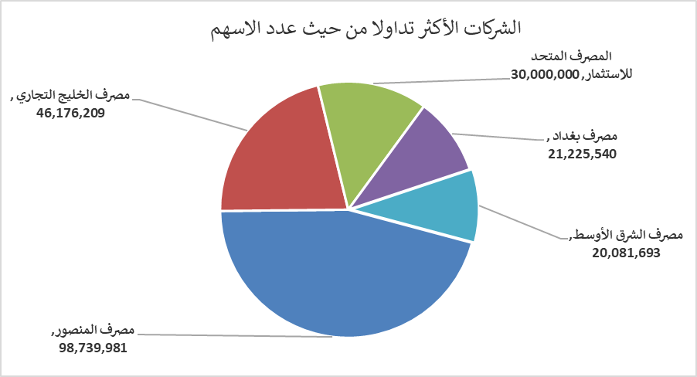
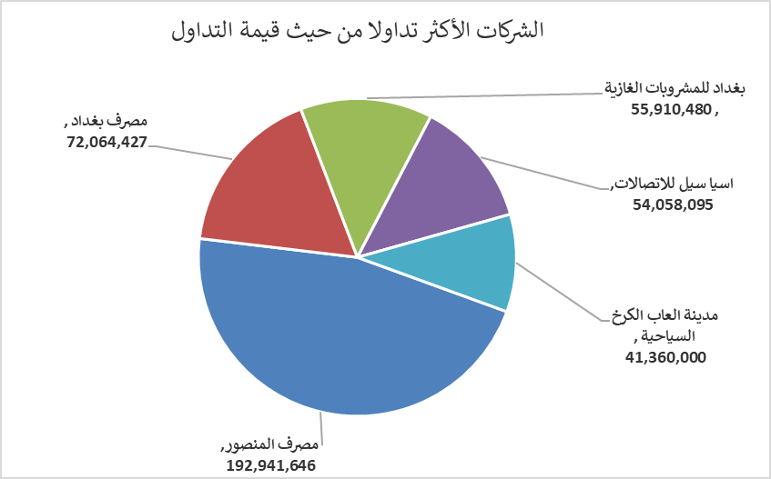
الشركات الأكثر ارتفاعاً وانخفاضاً

نسبة التغير لاسعار الاغلاق الاكثر ارتفاعاً |  |  |  | نسبة التغير لاسعار الاغلاق الاكثر انخفاضاً
اسم الشركة | اغلاق | التغير(%) | الاسهم المتداولة | اسم الشركة | اغلاق | التغير (%) | الاسهم المتداولة
الحديثة للانتاج الحيواني | 0.460 | 15.00 | 12,990,807 | المدينة السياحية لسد الموصل | 13.010 | -14.97 | 5,339
العراقية للاعمال الهندسية | 4.500 | 7.14 | 50,000 | بابل للإنتاج الحيواني والنباتي | 11.000 | -12.00 | 108,946
الامين للتأمين | 0.910 | 4.60 | 1,300,507 | مصرف ايلاف الاسلامي | 0.280 | -6.67 | 81,000
الوطنية الاستثمارات السياحية | 10.850 | 3.33 | 700 | مصرف الخليج التجاري | 0.280 | -3.45 | 46,176,209
انتاج الالبسة الجاهزة | 2.300 | 2.22 | 808,835 | العراقية لانتاج البذور | 4.700 | -3.09 | 5,319,233

الشركات الاكثر نشاطا حسب الاسهم المتداولة (حجم التداول) |  |  |  | الشركات الاكثر نشاطا حسب القيمة المتداولة
اسم الشركة | اغلاق | التغير(%) | الاسهم المتداولة | اسم الشركة | اغلاق | التغير (%) | القيمة المتداولة
مصرف المنصور | 1.950 | -1.02 | 98,739,981 | مصرف المنصور | 1.950 | -1.02 | 192,941,646
مصرف الخليج التجاري | 0.280 | -3.45 | 46,176,209 | مصرف بغداد | 3.420 | 0.59 | 72,064,427
المصرف المتحد للاستثمار | 0.050 | 0.00 | 30,000,000 | بغداد للمشروبات الغازية | 5.290 | -2.04 | 55,910,480
مصرف بغداد | 3.420 | 0.59 | 21,225,540 | اسيا سيل للاتصالات | 13.130 | 0.46 | 54,058,095
مصرف الشرق الأوسط | 0.060 | 0.00 | 20,081,693 | مدينة العاب الكرخ السياحية | 5.500 | 0.00 | 41,360,000

